快递员端一期功能清单
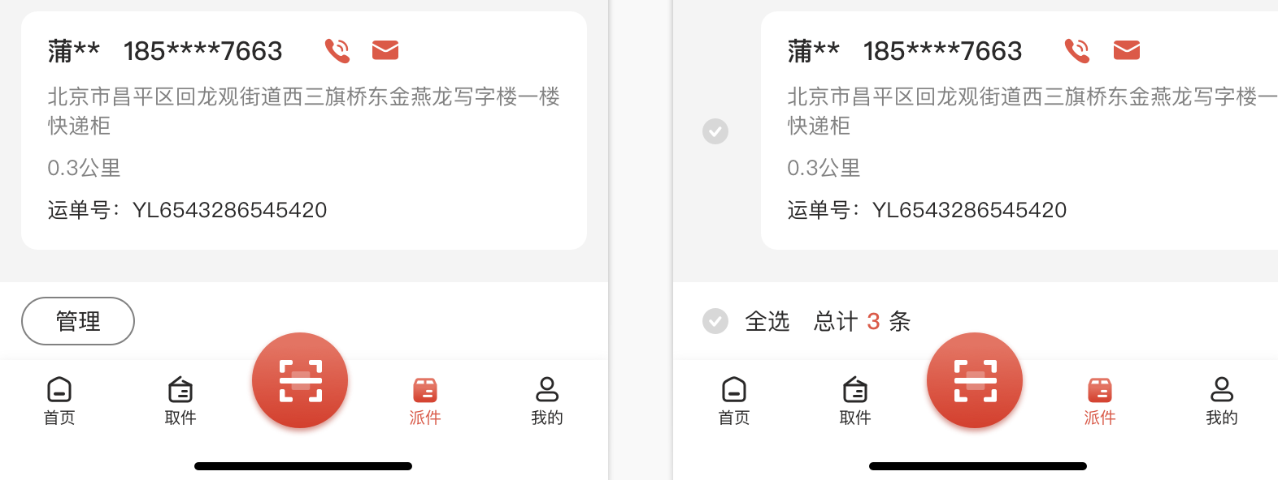
神领物流功能清单
模块 | 子模块 | 功能范围 | 优先级 | 功能描述 | 版本号 | 二期优化（包含功能、交互、UI）
登录 | 账号密码 | 一期实现 | p0 | 输入账号密码进行登录 | v1.0
 | 密码隐藏 | 一期实现 | p1 | 输入密码的时候可选择隐藏输入 | v1.0
 | 手机号验证码 | 二期功能 | p1 | 填写手机号，发送验证码，验证通过后登录 | v2.0
搜索 | 文字搜索 | 二期功能 | p1 | 输入运单号/手机号/收件人/收货地址等进行搜索 | v1.0
 | 扫码搜索 | 二期功能 | p1 | 扫描条形码进行搜索 | v2.0
消息 | 消息列表 | 一期实现 | p0 | 展示消息列表 | v1.0
 | 消息分类 | 一期实现 | p1 | 消息分为公告、系统通知（寄件相关、派件相关、快件取消、签收提醒） | v2.0 | 优化消息分类功能，新增派件相关消息提醒
 | 日期筛选 | 一期实现 | p1 | 通过近一个月的时间段进行筛选消息 | v2.0
 | 全部已读 | 一期实现需优化交互 | p1 | 对未读消息列表进行一键已读操作 | v2.0 | 优化交互 点击全部已读，弹出toast提示
取件 | 搜索 | 二期功能 | p1 | 输入内容搜索相应内容 | v1.0
 | 分类 | 一期实现 | p0 | 取件任务分为待取件/今日已取 | v1.0
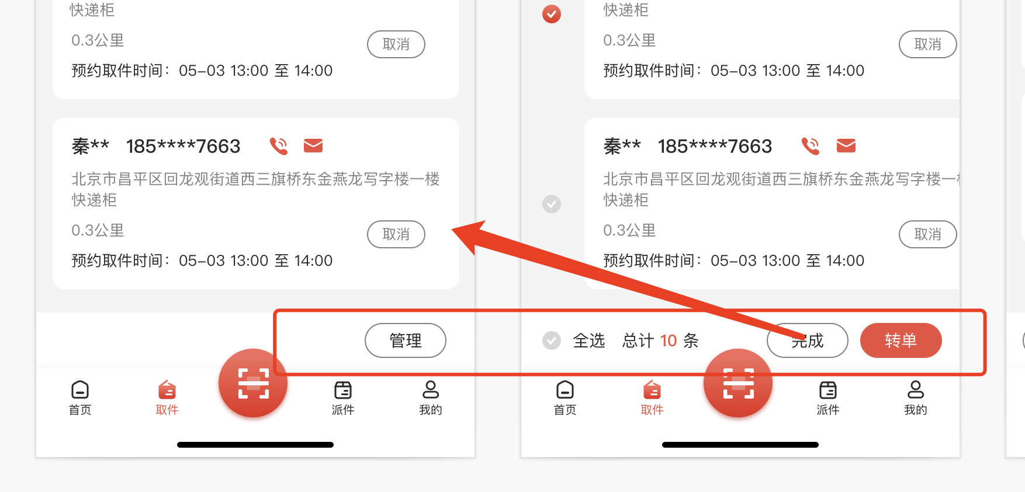
 | 筛选 | 一期实现 | p1 | 通过对快件的距离/时间/超时任务进行筛选 | v2.0
 | 呼叫用户 | 一期实现 | p0 | 给寄方用户打电话 | v1.0 | 功能：虚拟拨打电话未实现（一期未实现）
 | 发信息 | 二期功能 | p1 | 给寄方用户发消息 | v1.0
 | 信息加密 | 二期功能 | p1 | 用户端下单勾选信息加密，快递员姓名/手机号部分进行加密显示 | v2.0
 | 取消取件 | 一期实现 | p0 | 选择取消原因进行取消取件 | v2.0
 | 编辑资料 | 一期实现 | p0 | 完善用户寄件信息根据托寄物的实际情况计算运费 | v1.0
 | 列表管理 | 一期实现需优化交互 | p2 | 取件列表可进行全选 | v2.0 | 优化交互
 | 转单 | 一期实现 | p0 | 待取件可进行转单操作 | v2.0
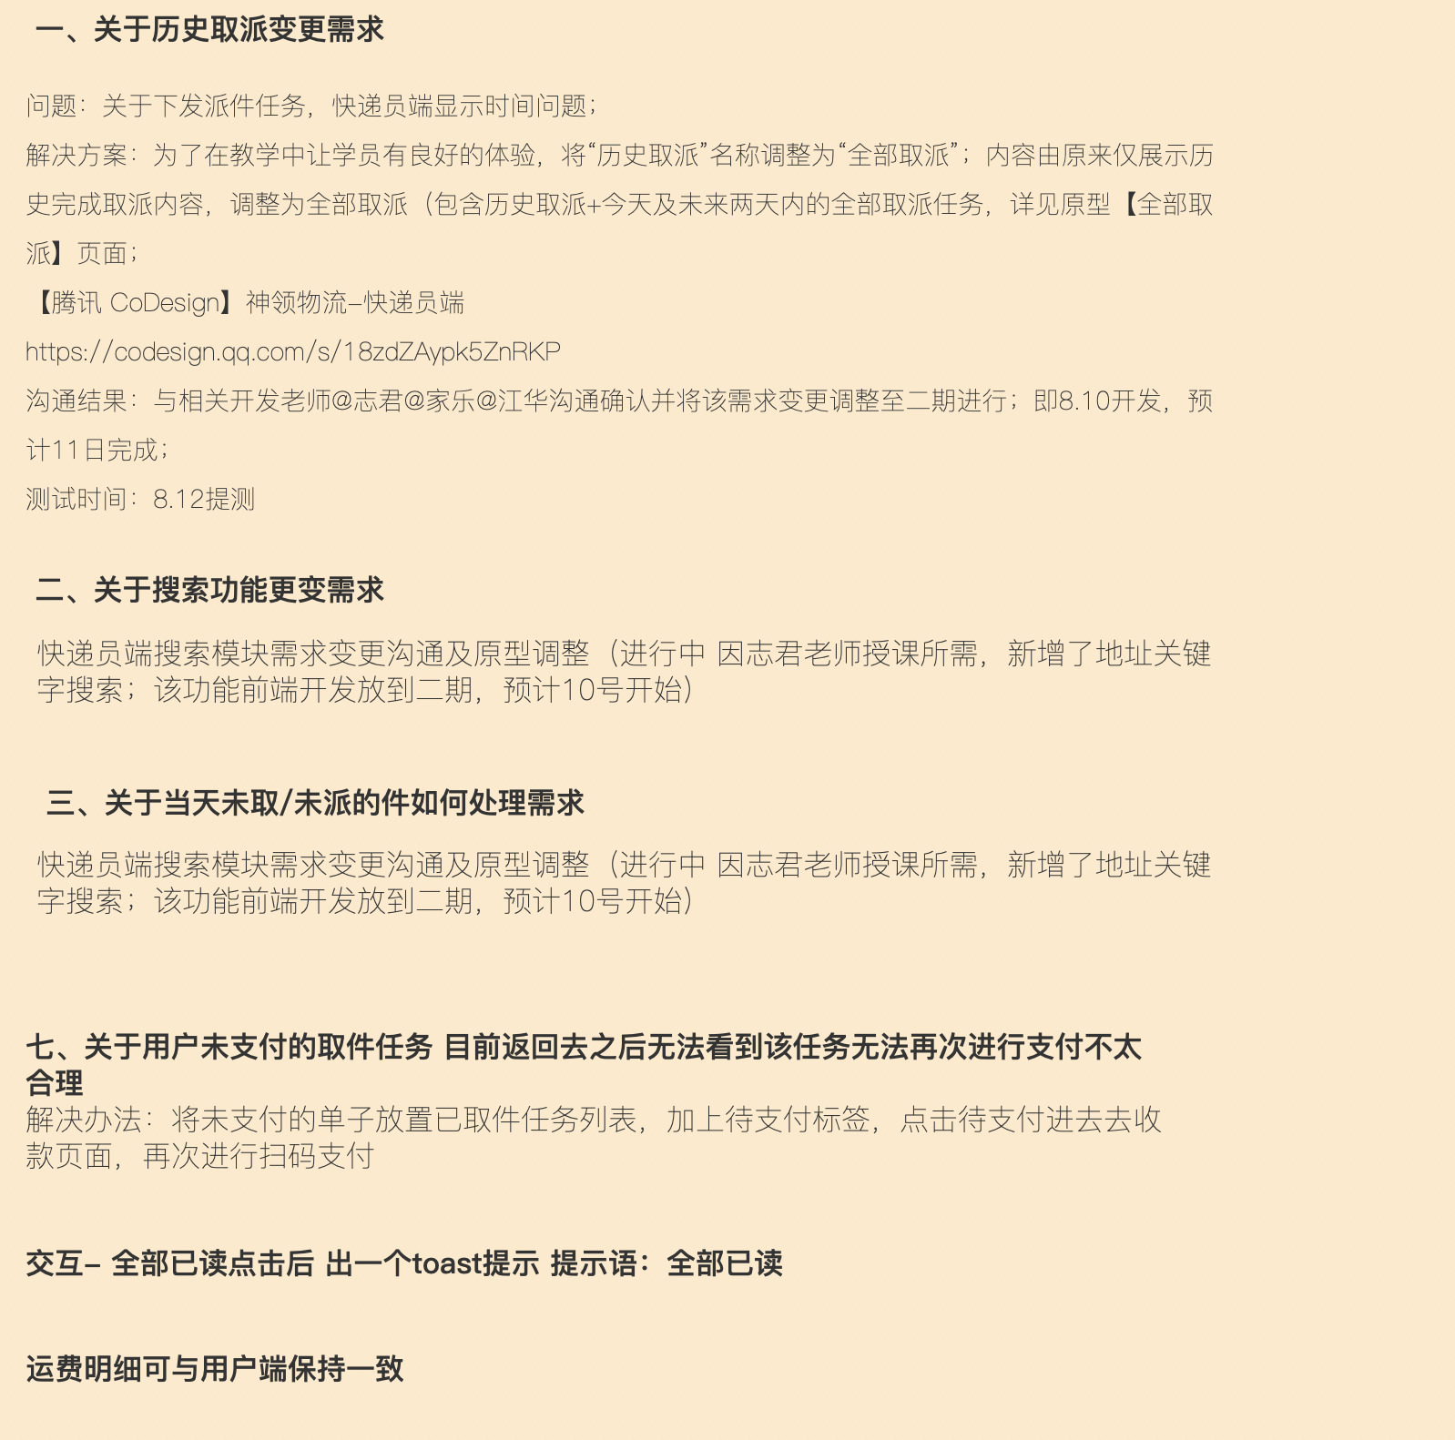
 | 订单跟踪 | 一期实现 | p0 | 物流跟踪快件到达网点记录及到达时间等 | v1.0
 | 复制单号 | 一期实现 | p0 | 可复制运单号 | v1.0
 | 打 印 | 一期实现 | p0 | 连接打印机，打印底单 | v1.0
 | 运费编辑 | 一期实现 | p0 | 对取件订单可进行运费编辑 | v1.0
 | 物品分类 | 一期实现 | p1 | 对取件去拼进行分类选择 | v2.0
 | 备注 | 一期实现 | p1 | 对用户备注进行修改及自定义备注 | v2.0
 | 超时任务 | 一期实现 | p0 | 对取件任务进行时间判断，超过预计时间为超时任务 | v1.0
 | 身份验证 | 一期实现 | p1 | 对下单用户进行身份验证，包含姓名及身份证 | v2.0
 | 取件 | 一期实现 | p1 | 对用户下的订单进行取件操作 | v2.0
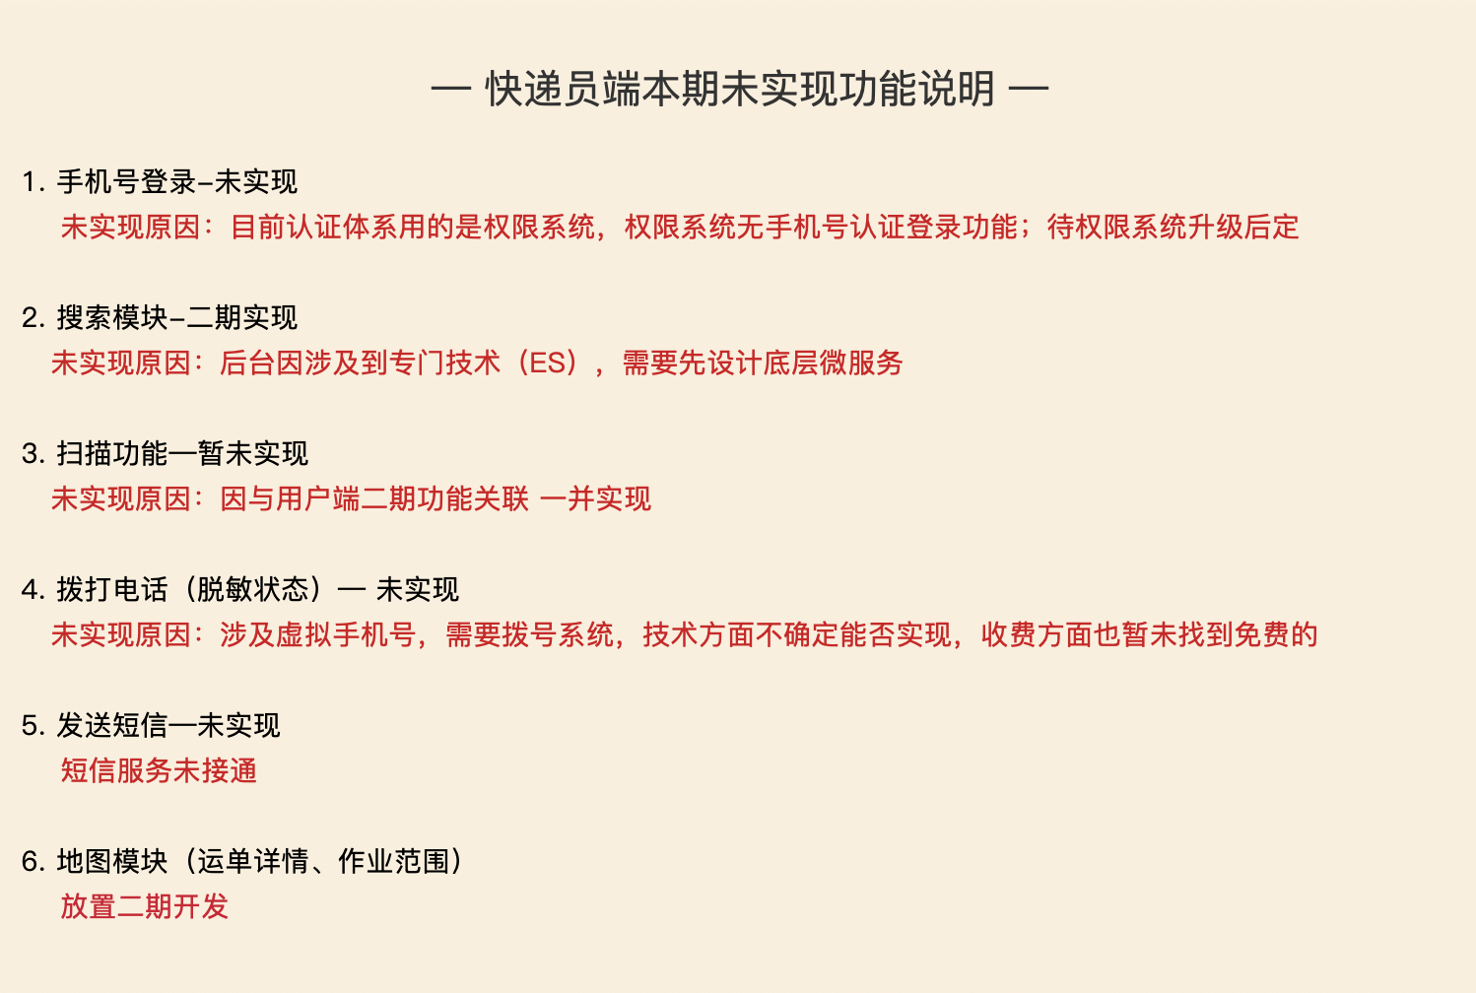
派件 | 搜索 | 一期实现 | p0 | 输入内容搜索相应内容 | v1.0
 | 分类 | 一期实现 | p0 | 派件任务分为待派送/已签收 | v1.0
 | 筛选 | 一期实现 | p1 | 通过对快件的距离/时间/即将超时进行筛选 | v2.0
 | 呼叫用户 | 一期实现 | p1 | 给收方用户打电话 | v1.0
 | 发信息 | 二期功能 | p2 | 给收方用户发消息 | v1.0
 | 订单跟踪 | 一期实现 | p0 | 物流跟踪快件到达网点记录及到达时间等 | v1.0
 | 复制单号 | 一期实现 | p0 | 可复制运单号 | v1.0
 | 签收 | 一期实现 | p0 | 用户手写签字收件 | v1.0
 | 拒收 | 一期实现 | p0 | 用户拒绝收件 | v1.0
订单跟踪 | 地图轨迹 | 一期未实现功能 | p2 | 显示派送地址轨迹 | v2.0
历史取派 | 文字搜索 | 二期功能 | p1 | 文字搜索/扫码搜索 | v2.0 | 变更需求 全部取派： 将“历史取派”名称调整为“全部取派”；内容由原来仅展示近一个月的历史完成取派内容，调整为全部取派（包含历史取派+今天及未来两天内的全部取派任务）
 | 日期筛选 | 一期实现 | p0 | 通过近一个月的时间段进行筛选快件 | v1.0
 | 删除 | 一期实现 | p1 | 删除快件订单 | v2.0
 | 筛选分类 | 二期需求优化 | p0 | 可选择近一个月的历史取派+未来两天取派 | v1.0
 | 状态标签 | 二期功能 | p0 | 对任务加状态标签 | v1.0
收款 | 收款 | 二期功能 | p0 | 对已取件未支付/派件未支付状态 的任务，显示支付状态，并可以继续收款 | v2.0 | 优化收款功能
支付 | 支付兼容技术 | 二期功能 | p0 | 前端调取后端链接，形成支付二维码 | v2.0
 | 支付 | 一期功能优化 | p0 | 对已取件未支付/派件未支付状态 的任务，显示支付状态，并可以继续收款 | v2.0
运费查询 | 地址选择 | 一期实现 | p0 | 可选择寄件与派件地址 | v1.0
 | 体积选择 | 一期实现 | p0 | 选择货物的体积大小 | v1.0
 | 重量选择 | 一期实现 | p0 | 选择货物的重量大小 | v1.0
 | 查询 | 一期实现 | p0 | 查询相应货物的费用 | v1.0
数据展示 | 今日已取 | 一期实现 | p1 | 显示今日已取快件数，点击进入详情页 | v2.0
 | 今日已签 | 一期实现 | p1 | 显示今日已派快件数，点击进入详情页 | v2.0
个人中心 | 头像 | 一期实现 | p0 | 系统头像不可编辑 | v1.0
 | 姓名 | 一期实现 | p0 | 系统姓名不可编辑 | v1.0
 | 账号 | 一期实现 | p0 | 系统账号不可编辑 | v1.0
 | 更改手机号 | 二期功能 | p1 | 更改绑定手机号 | v2.0
 | 我的排班 | 一期实现 | p1 | 显示快递员的排班时间范围 | v2.0
 | 作业范围 | 二期功能 | p1 | 电子围栏显示派送范围 | v1.0
 | 所属网点 | 一期实现 | p1 | 显示快递员所属网点 | v2.0
 | 评价 | 二期功能 | p1 | 展示客户对快递员的星级评价 | v2.0

